memo
バトル画面イメージ

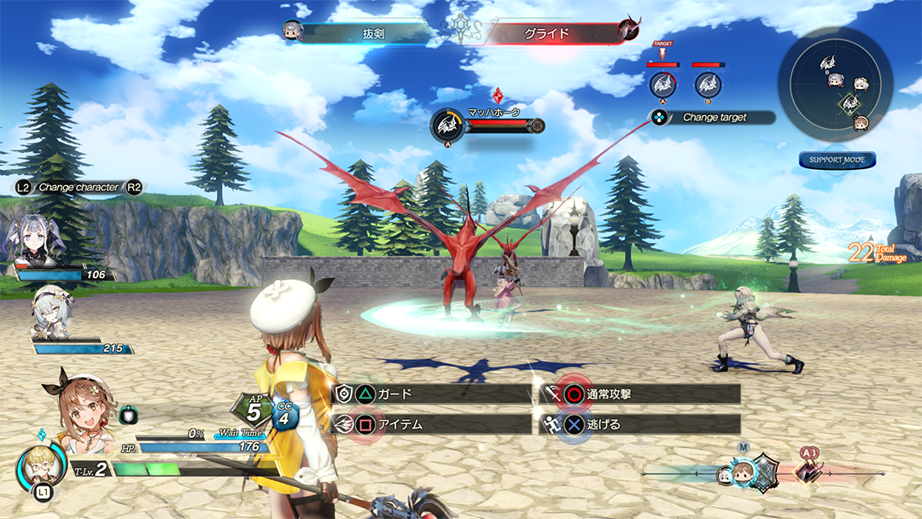
 |  |  | ボタン一覧
 | 1 | プレイヤー | 〇攻撃
 | 2 | 敵 | △ガード
 | 3 | コマンド | R1スキル選択
 | 4 | タイムライン | R1＋〇△□×スキル

２

１

３

４

攻撃は魔法。魔法の基本形はブロックにする。
追加できたらいいもの
クリアタイム

